Лист1
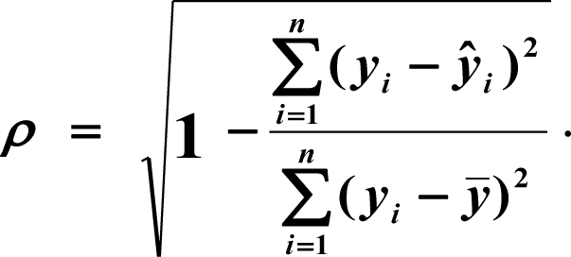
№ | X | Y | x^2 | x^3 | x^4 | x*y | x^2*y | y^2 | y* | (y-y*)^2 | (y-уср.)^2 | abs(A)
1 | 1.00 | 7.00 | 1.00 | 1.00 | 1.00 | 7 | 7 | 49.00 | 8.60 | 2.56 | 112.36 | 22.86%
2 | 2.00 | 12.00 | 4.00 | 8.00 | 16.00 | 24 | 48 | 144.00 | 10.53 | 2.17 | 31.36 | 12.26%
3 | 3.00 | 11.00 | 9.00 | 27.00 | 81.00 | 33 | 99 | 121.00 | 12.31 | 1.71 | 43.56 | 11.90%
4 | 4.00 | 16.00 | 16.00 | 64.00 | 256.00 | 64 | 256 | 256.00 | 13.94 | 4.24 | 2.56 | 12.87%
5 | 5.00 | 17.00 | 25.00 | 125.00 | 625.00 | 85 | 425 | 289.00 | 15.42 | 2.48 | 0.36 | 9.27%
6 | 6.00 | 15.00 | 36.00 | 216.00 | 1296.00 | 90 | 540 | 225.00 | 16.76 | 3.10 | 6.76 | 11.73%
7 | 7.00 | 19.00 | 49.00 | 343.00 | 2401.00 | 133 | 931 | 361.00 | 17.95 | 1.11 | 1.96 | 5.55%
8 | 8.00 | 18.00 | 64.00 | 512.00 | 4096.00 | 144 | 1152 | 324.00 | 18.98 | 0.97 | 0.16 | 5.47%
9 | 9.00 | 20.00 | 81.00 | 729.00 | 6561.00 | 180 | 1620 | 400.00 | 19.87 | 0.02 | 5.76 | 0.63%
10 | 10.00 | 19.00 | 100.00 | 1000.00 | 10000.00 | 190 | 1900 | 361.00 | 20.62 | 2.61 | 1.96 | 8.51%
11 | 11.00 | 21.00 | 121.00 | 1331.00 | 14641.00 | 231 | 2541 | 441.00 | 21.21 | 0.04 | 11.56 | 1.00%
12 | 12.00 | 23.00 | 144.00 | 1728.00 | 20736.00 | 276 | 3312 | 529.00 | 21.65 | 1.81 | 29.16 | 5.85%
13 | 13.00 | 21.00 | 169.00 | 2197.00 | 28561.00 | 273 | 3549 | 441.00 | 21.95 | 0.91 | 11.56 | 4.53%
14 | 14.00 | 23.00 | 196.00 | 2744.00 | 38416.00 | 322 | 4508 | 529.00 | 22.10 | 0.81 | 29.16 | 3.91%
15 | 15.00 | 22.00 | 225.00 | 3375.00 | 50625.00 | 330 | 4950 | 484.00 | 22.10 | 0.01 | 19.36 | 0.45%
Сумм | 120.00 | 264.00 | 1240.00 | 14400.00 | 178312.00 | 2382.00 | 25838.00 | 4954.00 | 264.00 | 24.55 | 307.60
Средн | 8.00 | 17.60 |  |  |  |  |  |  |  |  |  | 7.79% | 8-10% , в пределах допустимого значения
 |  |  |  |  |  |  |  |  |  |  |  | значения достаточно точны |  |  | ср знач по относительной ошибке
 |  |  |  |  |  |  |  |  | Определители |  | Коэф уравнения
 | 178312.00 | 14400.00 | 1240.00 |  | 178312.00 | 25838.00 | 1240.00 |  | D= | 17326400
A= | 14400.00 | 1240.00 | 120.00 | А2= | 14400.00 | 2382.00 | 120.00 |  | D1= | -1285200 | a= | -0.074175824176 |  | y=-0,074*x^2+2,151*x+6,523
 | 1240.00 | 120.00 | 15 |  | 1240.00 | 264.00 | 15 |  | D2= | 37270800 | b= | 2.1510989011
 |  |  |  |  |  |  |  |  | D3= | 113021440 | c= | 6.5230769231
 | 25838.00 | 14400.00 | 1240.00 |  | 178312.00 | 14400.00 | 25838.00 |  | ro= | 0.959 | индекс корреляции |  | Индекс близок к 1 -> связь между продажами и годами тесная
А1= | 2382.00 | 1240.00 | 120.00 | А3= | 14400.00 | 1240.00 | 2382.00 |  | R2= | 0.920 | Коэф детерминации близок к 1 - высокое качество подгонки
 | 264.00 | 120.00 | 15 |  | 1240.00 | 120.00 | 264

